Deckblatt
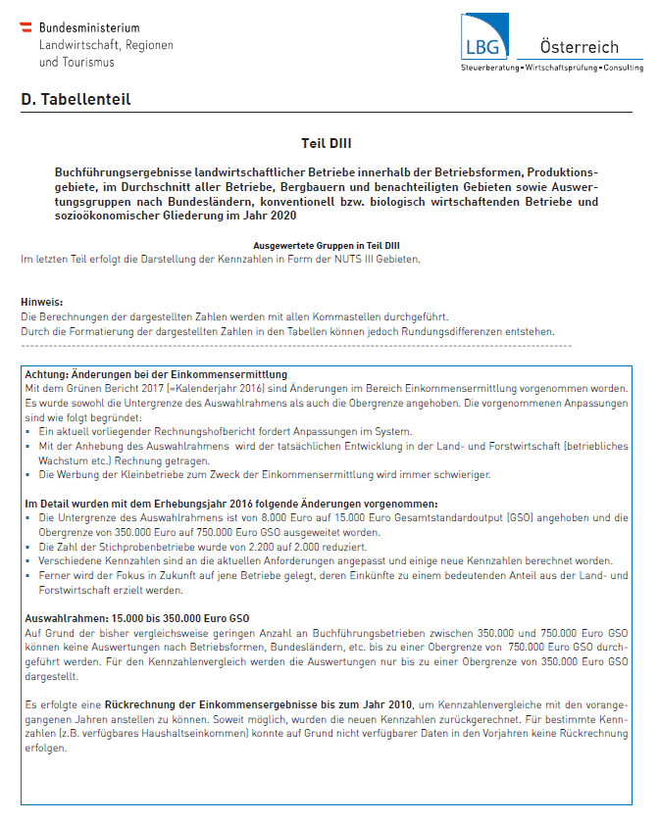

Stand September 2021

